상품제안서
휴대용 원형 USB 선풍기 | 상품코드: F32743

 |  |  |  |  |  |  | 02-412-0044 | www.easy1.co.kr
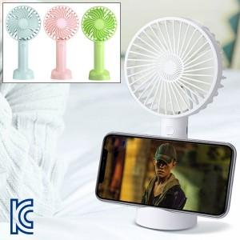

【상세/제작정보】 | <p><b><font color="#333333" face="Nanum Gothic, sans-serif"><span style="background-color: rgb(255, 255, 255); font-size: 12pt;">** 인쇄후 출고 / 인쇄없이 출고는 어렵습니다</span></font></b></p><p><b><font color="#333333" face="Nanum Gothic, sans-serif"><span style="background-color: rgb(255, 255, 255); font-size: 12pt;">** 배송비- 한</span></font><span style="background-color: rgb(255, 255, 255); color: rgb(51, 51, 51); font-family: &quot;Nanum Gothic&quot;, sans-serif; font-size: 12pt;">박스 :50개(택배:7000원별도)</span></b><span style="background-color: rgb(255, 255, 255); color: rgb(51, 51, 51); font-family: &quot;Nanum Gothic&quot;, sans-serif;">​</span></p>

【인쇄/포장옵션】 | 레이저 / 포장지포장

【공급단가】 | 수량 | 200~ | 500~ | 1,000~ | 3,000~ | 5,000~
*VAT별도 | 단가 | 4,100원 | 4,030원 | 3,930원 | 3,830원 | 3,770원

【상품 URL】 | https://dev.easy1.co.kr:443/src/goods_detail.php?gdno=32743

